PURCHASE ORDER
 | 上海源强国际贸易有限公司

 |  |  | 合同18SPL99B 附件
2018年8月23日,一点都不能推迟！！ |  |  |  |  |  |  | 总计：1619双/135箱
 |  |  | 尺码和数量
货号 | 颜色 |  | 5 | 6 | 7 | 8 | 9 | 总计
ANDIE | BEIGE 米色 | 目的港验货数量 | 48双/4箱 | 36双/3箱 | 48双/4箱 | 24双/2箱 | 36双/3箱 | 192双/16箱

 |  | 余下数量 | 420双/35箱 | 288双/24箱 | 372双/31箱 | 132双/11箱 | 204双/17箱 | 1416双/118箱
 |  |  | 余0双 | 余5双 | 余3双 | 余1双 | 余2双
 | 余下数量包装方法：6（5双）+7（3双）+8（1双）+9（2双）=11双/箱 |  |  |  |  |  |  | 11双/混1箱
 |  | 总计： | 468 | 329 | 423 | 157 | 242 | 1619
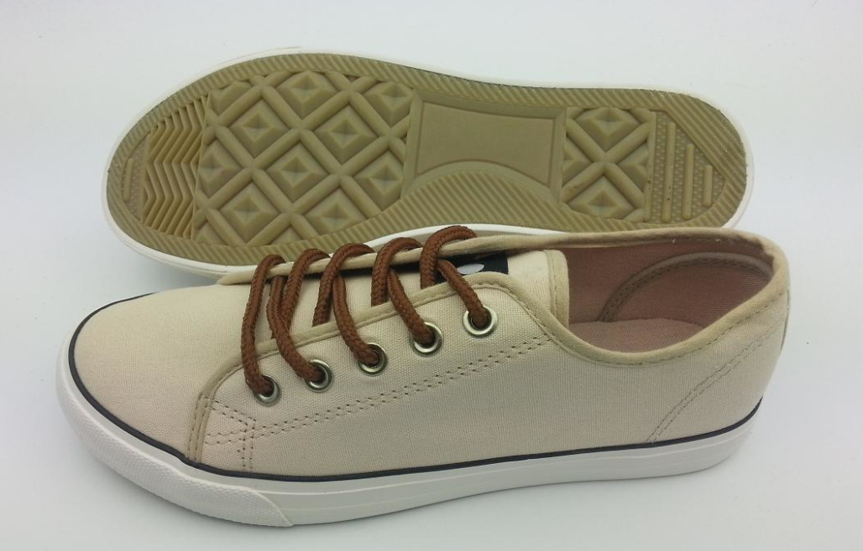

 |  |  |  | 一：注意细节
 |  |  |  | 1.口舌背面印字如下，大货前排版给我司确认
 |  |  |  | ANDIE 5 （印实际尺码）
 |  |  |  | Made in China
 |  |  |  | 2.中底锁边，锁边配中底颜色
 |  |  |  | 3.中底只印商标，不印尺码，商标设计如下，规格务必按要求来，发排版与我司确认
 |  |  |  | 4.注意大货的品质，控制帮面污染，胶水问题！！保证鞋面清洁度！
 |  |  |  | 5.注意： 1.鞋带颜色一定要注意不能做深，大货前请与我司确认
 |  |  |  | 2.注意中底内里颜色一定要配色，不能出现色差，大货请与我司确认
 |  |  |  | 3.鞋带长度为110cm
注意鞋带颜色务必不能错了，要浅一点的那种，大货前与我司确认
 |  |  |  | 二：中底商标，如下图，大货前请排版与我司确认

 |  |  |  | 三：包装
 |  |  |  | 1.每双入一个鞋盒（同之前大货不变），12双/箱，单色单码装
 |  |  |  | 2.每只鞋头放鞋头纸，每只放干燥剂
 |  |  |  | 3.外箱工字型封口，不用打包带
 |  |  |  | 4.拷贝纸改成下图所示的，同之前大货不变
 |  |  |  | 5.鞋盒同之前大货不变。鞋盒一侧短边上要贴条形码标签，标签排版见附件
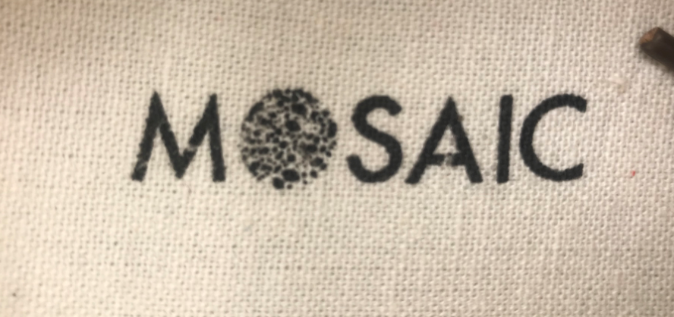
 |  |  |  | 四：唛头，见我司邮件，大货前排版给我司确认

 |  |  |  | 拷贝纸参考 之前大货一样！
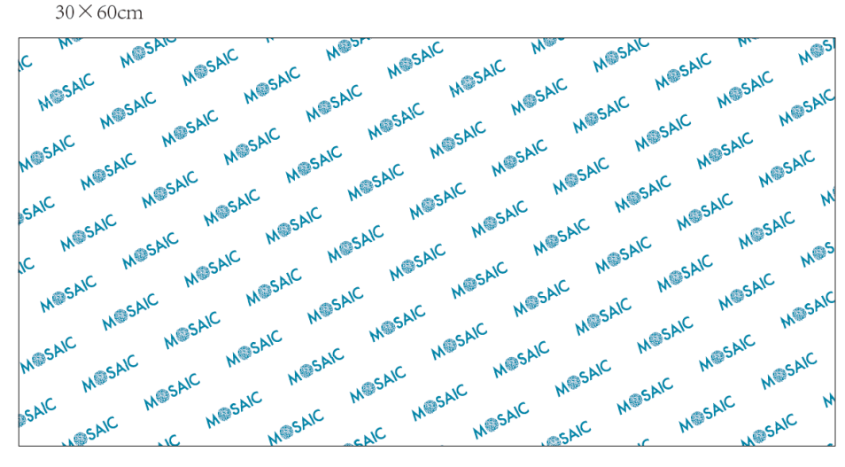

注意：中底商标务必不能变形，大货前请排版与我司确认

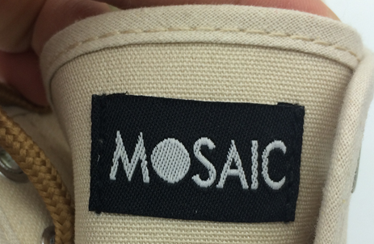

 |  |  |  | 鞋盒和拷贝纸参考 之前大货一样！
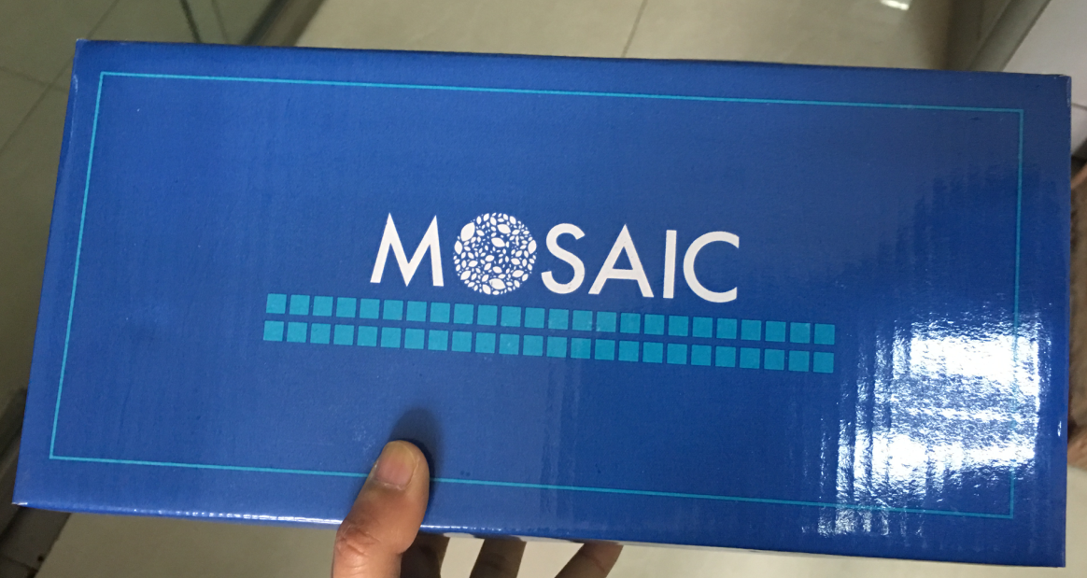
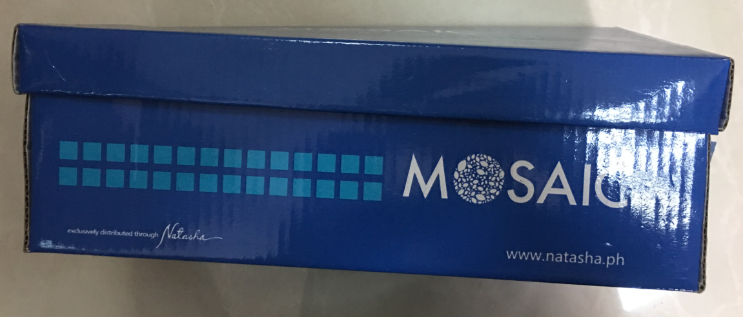

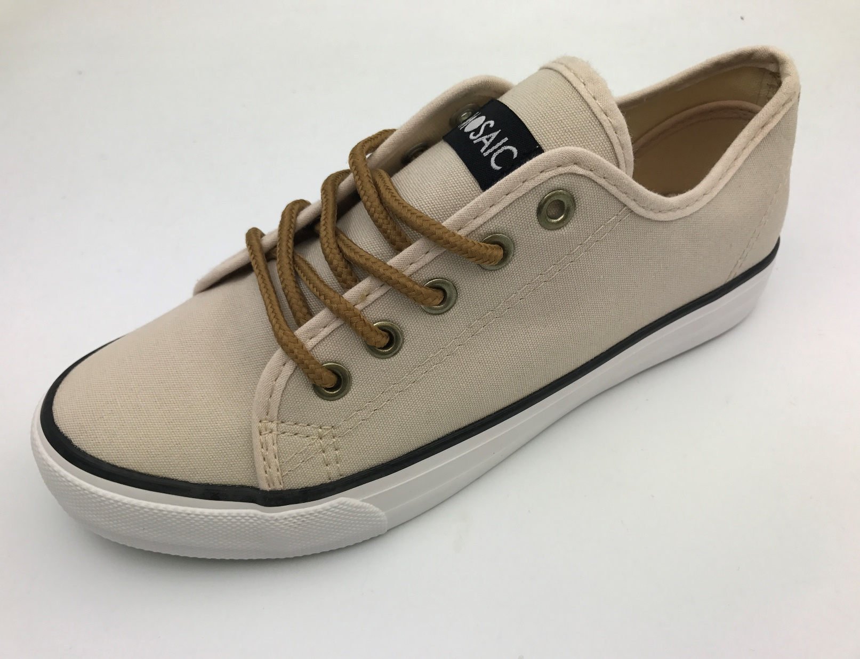

 |  |  |  |  |  | 特别注意：
 |  |  |  |  |  | 1.鞋带颜色不能做深了，大货要与我司确认

 |  |  |  |  |  | 2.中底内里颜色要配面色，不能出现色差
 |  |  |  |  |  | 大货前请与我司确认

 |  |  |  |  |  | 3.中底商标大货前一定要重新与我司确认，
 |  |  |  |  |  | 不能变形

